Portada
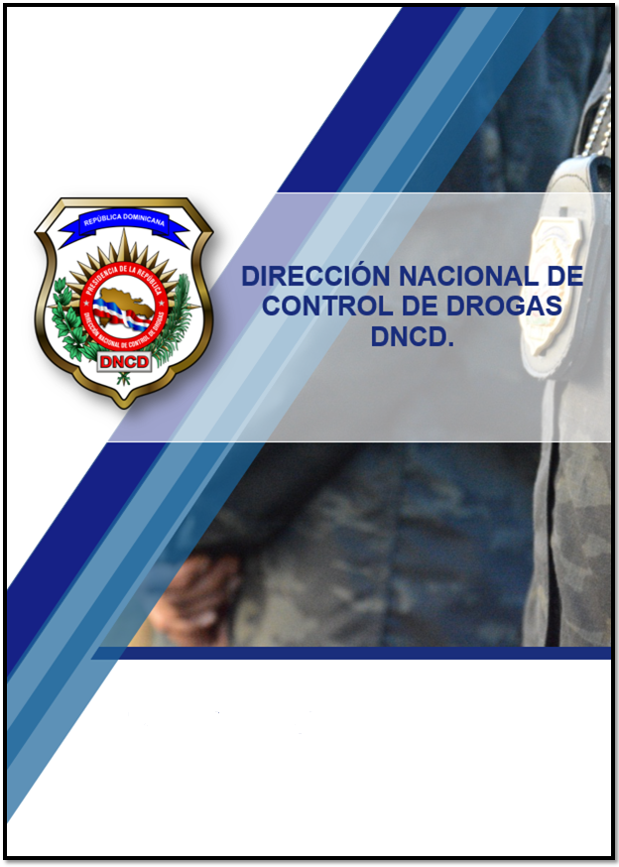

Resumen Estadístico Octubre - Diciembre 2023.

Estadística General


 |  | Octubre | Noviembre | Diciembre | Total
Decomisos de Drogas | Cocaína (GR) | 1,004,152.17 | 964,992.04 | 1,648,962.23 | Total Cocaína (KG) | 3,618.11
 | Éxtasis (GR) | 25.35 | 30.77 | 32.62 | Total Éxtasis (KG) | 0.09
 | Marihuana (GR) | 174,209.30 | 375,785.90 | 278,062.08 | Total de Marihuana (KG) | 828.06
 | Hachis (GR) | 2.55 | 49.35 | 10.93 | Total Hachis (KG) | 0.06
 | Crack (GR) | 11,263.16 | 16,805.23 | 10,334.48 | Total Crack (KG) | 38.40
 | Opío (GR) | 3,036.00 | 588.22 | 3,321.61 | Total Opío (KG) | 6.95
 | CONSOLIDADO (KG) | 1,192.69 | 1,358.25 | 1,940.72 | CONSOLIDADO (KG) | 4,491.66

Dinero Incautado | Pesos Dominicanos | $3,031,046.00 | $2,998,370.05 | $2,632,710.00 | 8,662,126.05
 | Dólares Estadounidenses | $17,055.00 | $6,201.00 | $2,821.00 | 26,077.00
 | Euros | $110.00 | $446.00 | $0.00 | 556.00
 | Francos suizo | $0.00 | $0.00 | $0.00 | 0.00
 | Dolares Canadienses | $0.00 | $142.00 | $20.00 | 162.00
 | Peso Venezolano | $4,000,730.00 | $51,510.00 | $100.00 | 4,052,340.00
 | Peso Colombianos | $173,050.00 | $288,000.00 | $5,000.00 | 466,050.00
 | Pesos Mexicanos | $0.00 | $0.00 | $100.00 | 100.00
 | Gourdes Haitianos | $12,625.00 | $0.00 | $20,000.00 | 32,625.00

 | Extranjeros | 520 | 518 | 417 | 1,455
 | Dominicanos | 3,460 | 3,477 | 2,988 | 9,925

 | Femeninas | 46 | 45 | 26 | 117
 | Masculinos | 3,934 | 3,950 | 3,379 | 11,263

 | Edad 1-17 | 33 | 26 | 18 | 77
 | Edad 18-25 | 816 | 834 | 655 | 2,305
 | Edad 26-30 | 681 | 628 | 557 | 1,866
 | Edad 31-35 | 544 | 525 | 452 | 1,521
 | Edad 36-40 | 518 | 510 | 415 | 1,443
 | Edad 41-45 | 421 | 448 | 388 | 1,257
 | Edad 46-50 | 264 | 277 | 249 | 790
 | Edad 51+ | 703 | 747 | 671 | 2,121
 | Totales | 3,980 | 3,995 | 3,405 | 11,380

 | Autobus | 0 | 0 | 0 | 0
 | Camiónes | 0 | 1 | 1 | 2
 | Camionetas | 2 | 1 | 1 | 4
 | Carros | 8 | 7 | 8 | 23
 | Jeeps | 2 | 2 | 2 | 6
Vehiculos | Jeepetas | 7 | 4 | 13 | 24
 | Motocicletas | 267 | 226 | 201 | 694
 | Passolas | 20 | 22 | 21 | 63
 | Minivanes | 1 | 0 | 2 | 3
 | Minibus | 0 | 0 | 0 | 0
 | Vehiculo Ligero | 1 | 1 | 0 | 2
 | Bicimotor | 0 | 0 | 0 | 0
 | Jet Sky | 0 | 0 | 0 | 0
 | Chasis | 0 | 0 | 0 | 0
 | Bicicleta | 0 | 0 | 1 | 1
 | Furgonetas | 0 | 0 | 0 | 0
 | Motor F-Borda | 0 | 0 | 0 | 0
 | Embarcaciones | 0 | 0 | 0 | 0
 | Totales | 308 | 264 | 250 | 822

 | Arma de Fuego Incautada (Preliminar) | 26 | 23 | 20 | 69
Fuente: Sistema de Administración de Información Criminal (SAIC).
**Objetos o Sustancias (Analizadas por el INACIF sin detección de Drogas Controladas).

